表紙
顧客情報管理システム

 | エビデンス

 |  | 作成日 | 作成者 | レビュー日 | レビュー者 | 承認日 | 承認者
仕様書 |  | 2020-01-06 | Bチーム
報告書
 |  | テストOS | OSバージョン | テストブラウザ | その他
動作環境 |  | Windows | 10 | Chrome

1.ログイン
エビデンス |  |  | システム名 | 顧客情報管理システム |  | 作成者 |  | 鈴木 洋平
画面名 |  |  | 1.ログイン |  |  |  | バージョン |  | 2.0
概要 |  |  | ログインするための入力画面 |  |  |  | 作成日 |  | 2019/〇/〇

テストNo.
ビフォア |  |  |  |  | アフター

テストNo.1
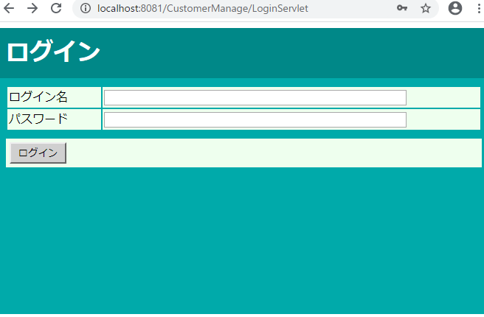

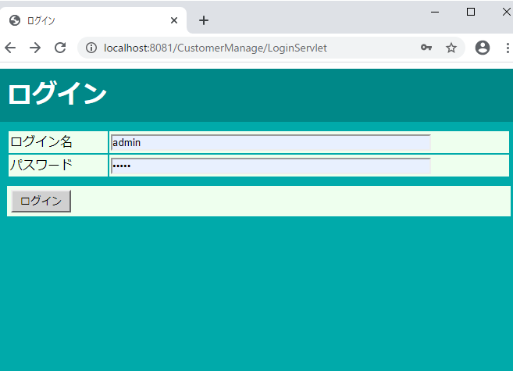
テストNo2

テストNo3
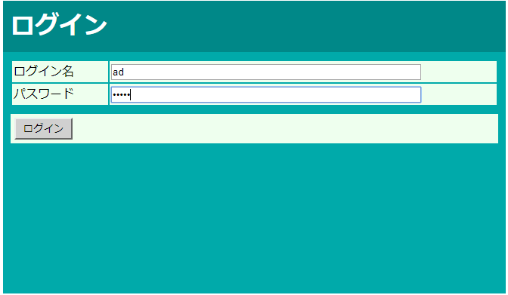

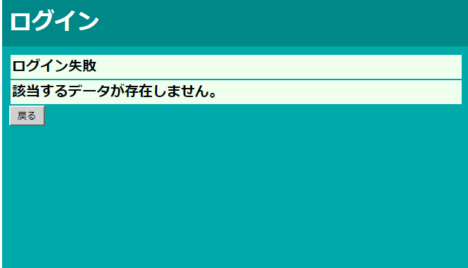

テストNo4
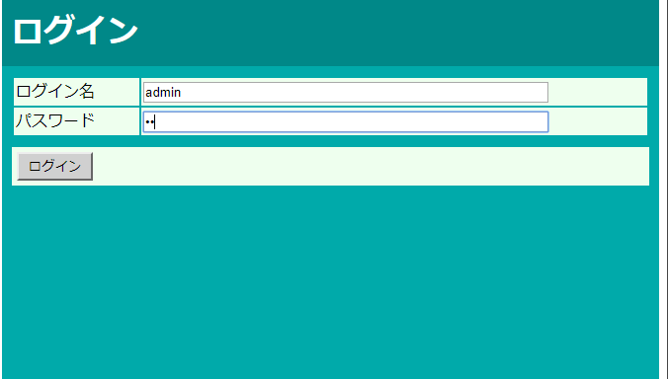

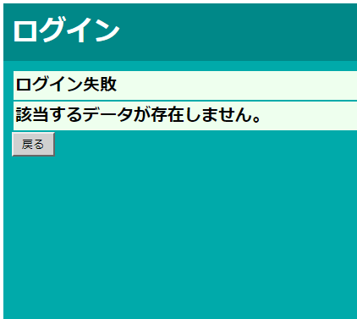

 | テストNo5
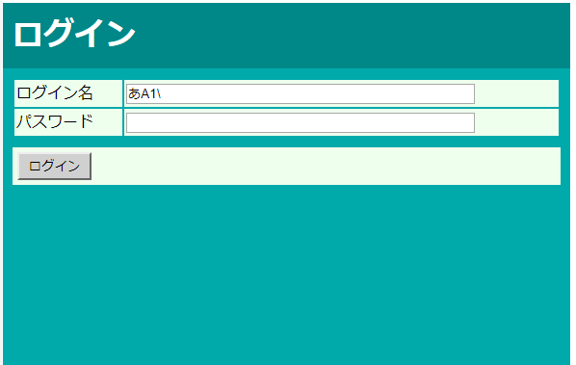

 | No6
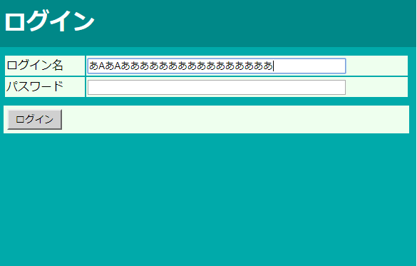

 | No.7
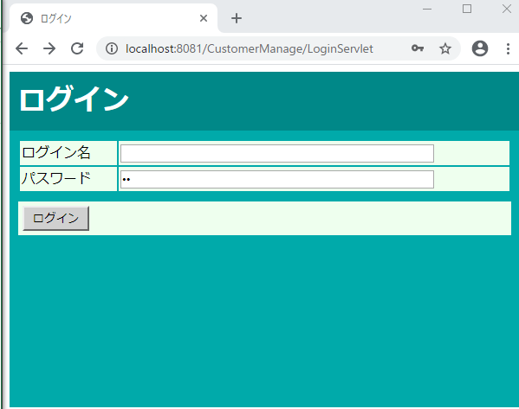

 |  | No8
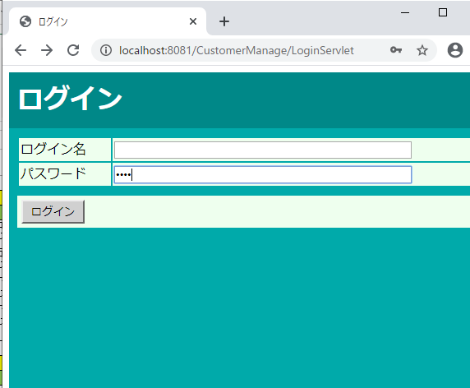

 | No9
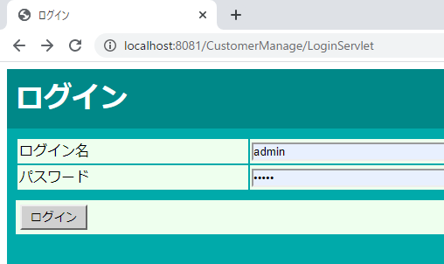

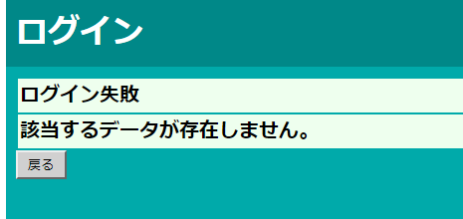

 |  | No10
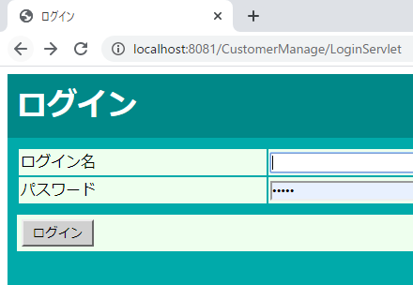

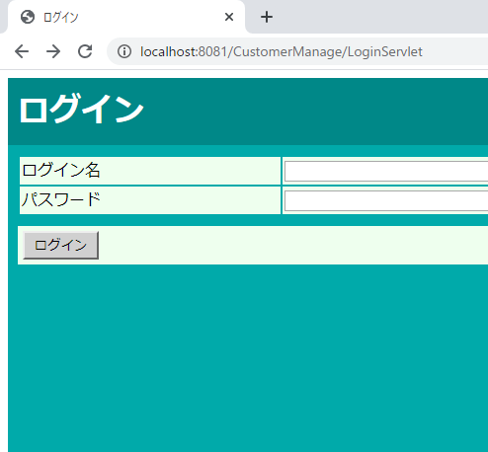
 |  | No11

2.ログイン失敗
エビデンス |  |  | システム名 | 顧客情報管理システム |  | 作成者 |  | 鈴木 洋平
画面名 |  |  | 2.ログイン失敗 |  |  |  | バージョン |  | 2.0
概要 |  |  | ログインできなかったことを通知する画面 |  |  |  | 作成日 |  | 2019/〇/〇

テストNo.
ビフォア |  |  |  |  | アフター

No1
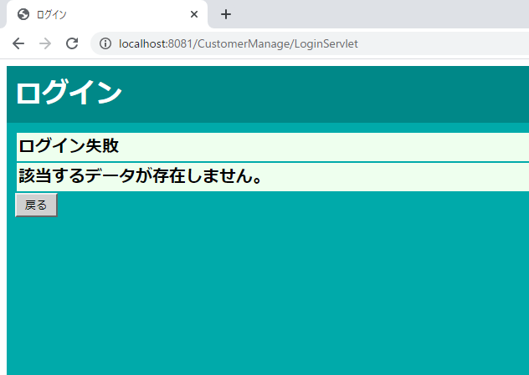

 | No2

 |  | No3

 |  | No4
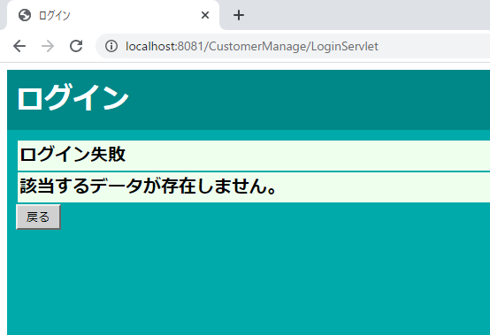

 |  | No5

 |  | No6

3.ログアウト
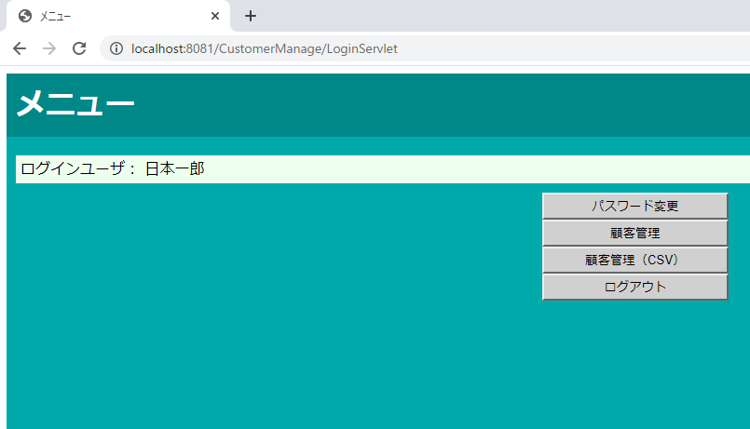
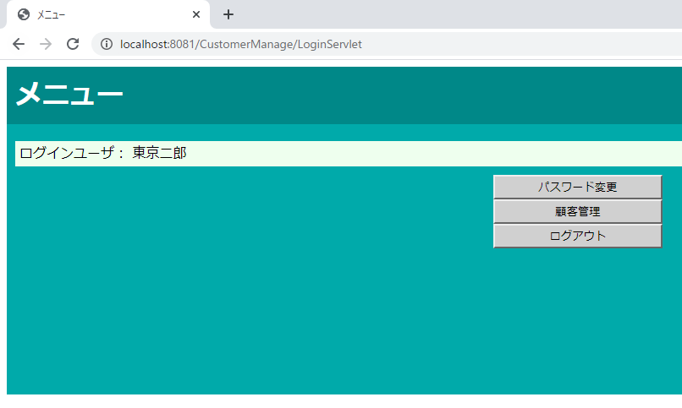
エビデンス | システム名 | 顧客情報管理システム |  | 作成者 |  | 鈴木 洋平
画面名 | 3.ログアウト |  |  |  | バージョン |  | 2.0
概要 | ログアウトしたことを通知する画面 |  |  |  | 作成日 |  | 2019/〇/〇

テストNo.
ビフォア |  |  | アフター

No1
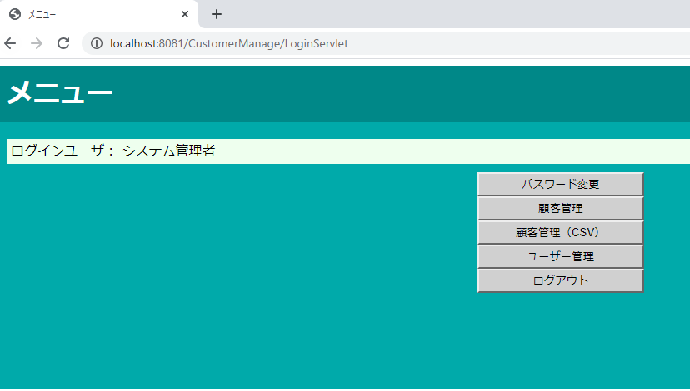

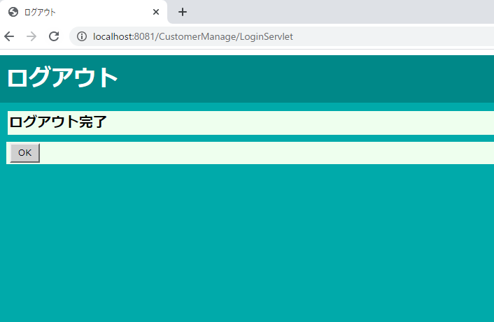

No2

4.セッション・エラー
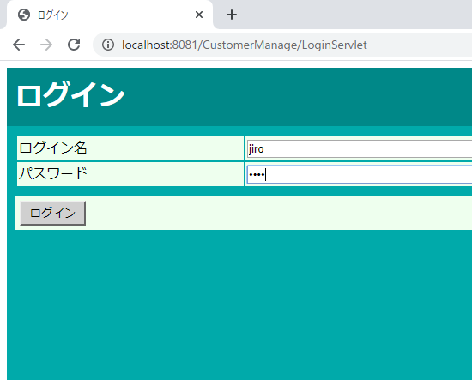
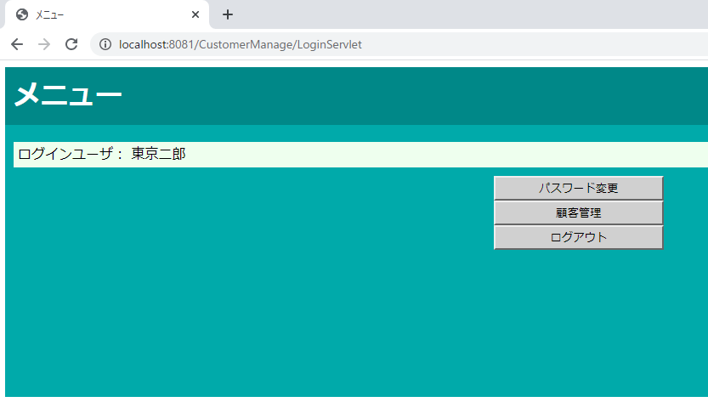
エビデンス |  |  | システム名 | 顧客情報管理システム |  | 作成者 |  | 鈴木 洋平
画面名 |  |  | 4.セッション・エラー |  |  |  | バージョン |  | 2.0
概要 |  |  | セッションが無効であることを通知する画面 |  |  |  | 作成日 |  | 2019/〇/〇

テストNo.
ビフォア |  |  |  |  | アフター

No1
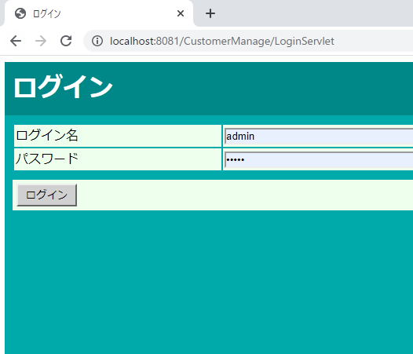

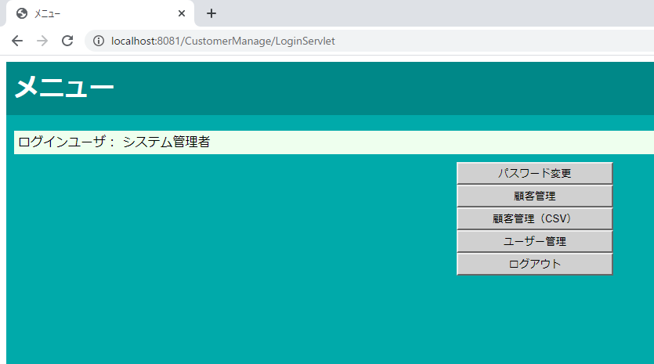

 | No2
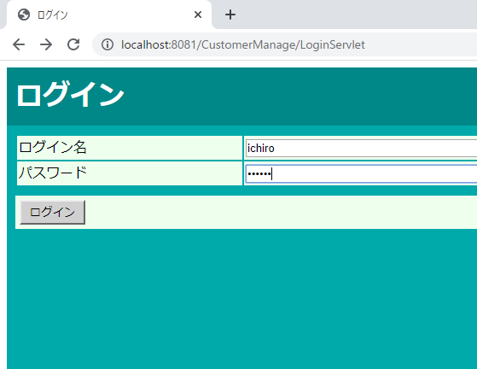

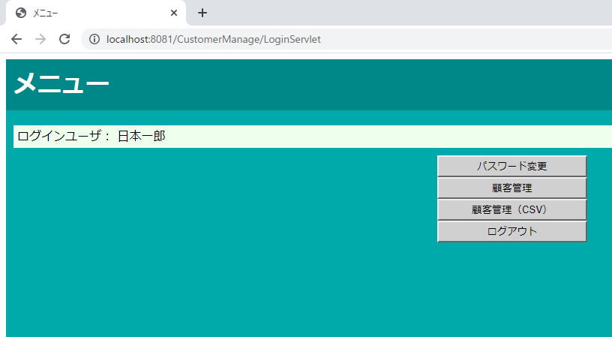

 |  | No3

11.ユーザー管理 新規登録完了（システム管理者）
エビデンス | システム名 | 顧客情報管理システム | 作成者 |  | 鈴木 洋平
画面名 | 11.ユーザー管理 新規登録完了（システム管理者） |  |  | バージョン |  | 2.0
概要 | ユーザーの新規登録が完了したことを通知する画面 |  |  | 作成日 |  | 2020-01-09

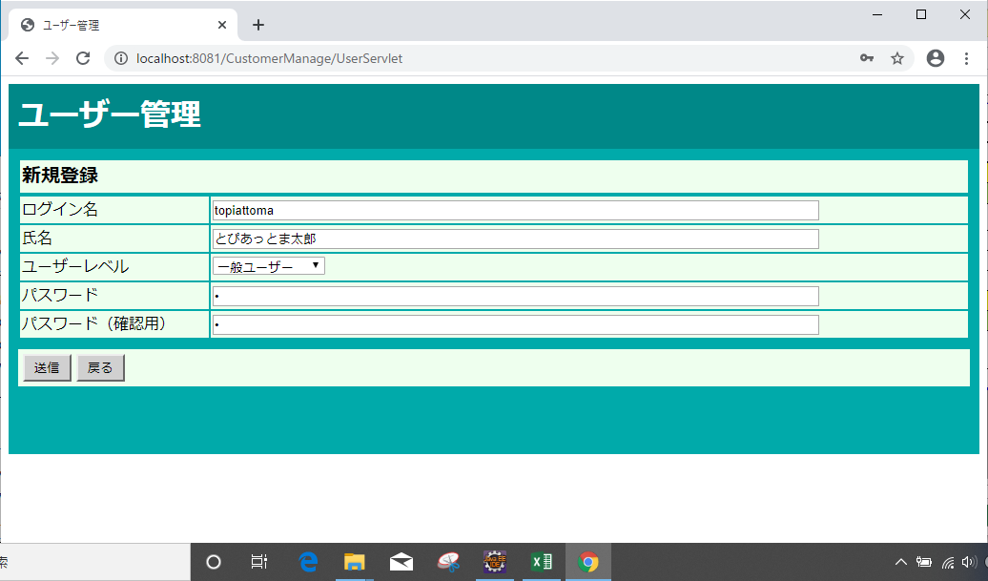
テストNo.1

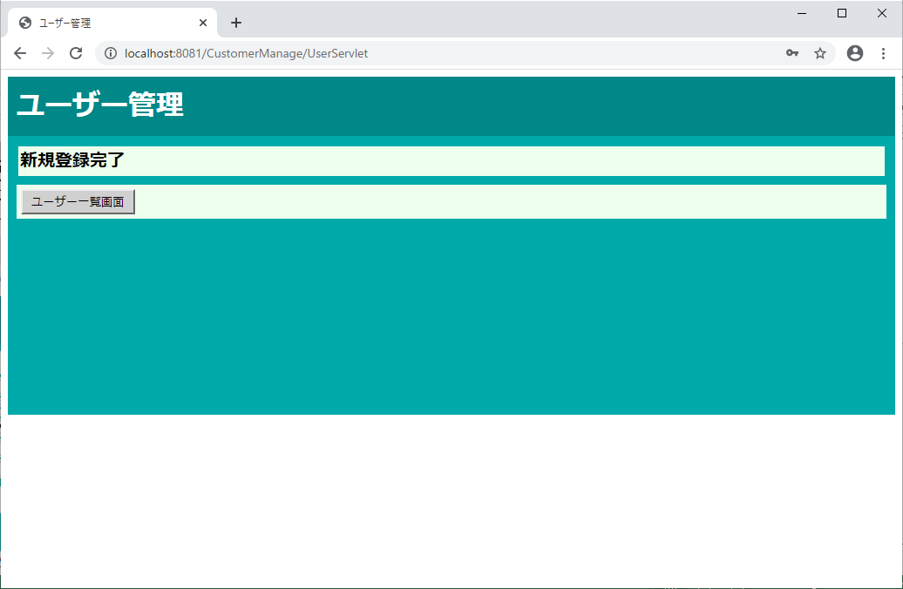

テストNo.2
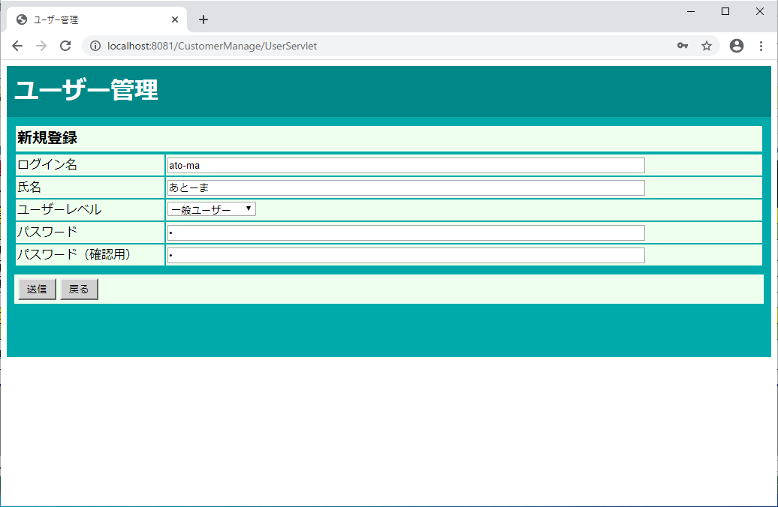

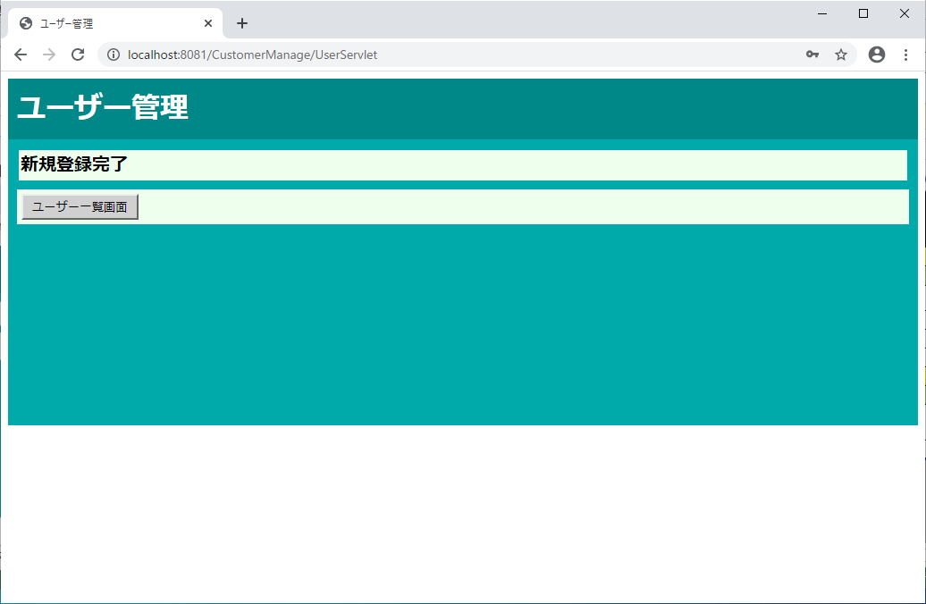

テストNo.3


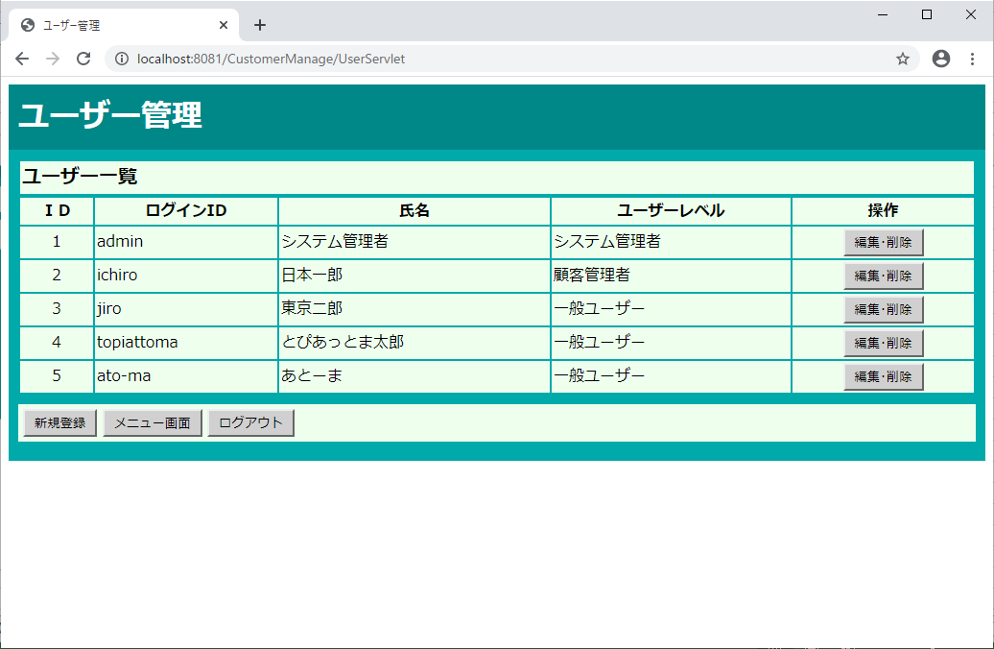

テストNo.4

12.ユーザー管理 新規登録未完了（システム管理者）
エビデンス | システム名 | 顧客情報管理システム | 作成者 |  | 鈴木 洋平
画面名 | 12.ユーザー管理 新規登録未完了（システム管理者） |  |  | バージョン |  | 2.0
概要 | ユーザーの新規登録が完了できなかったことを通知する画面 |  |  | 作成日 |  | 2019/〇/〇

テストNo.1
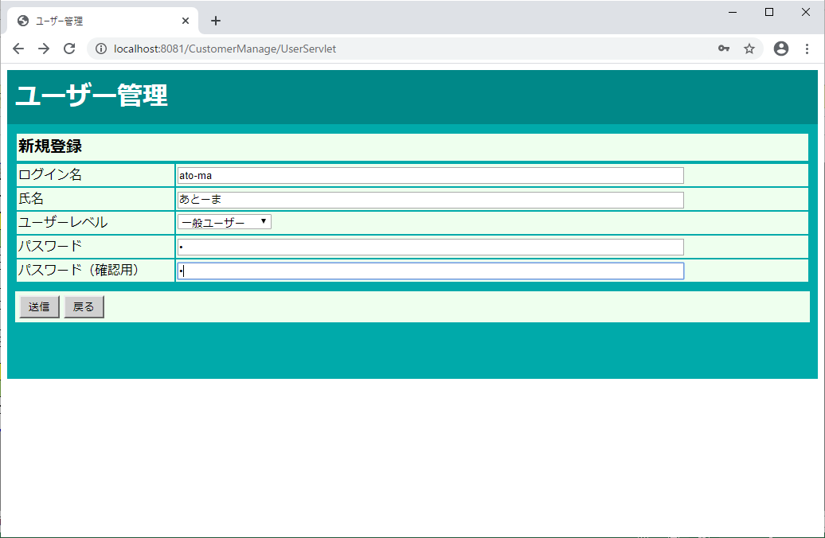

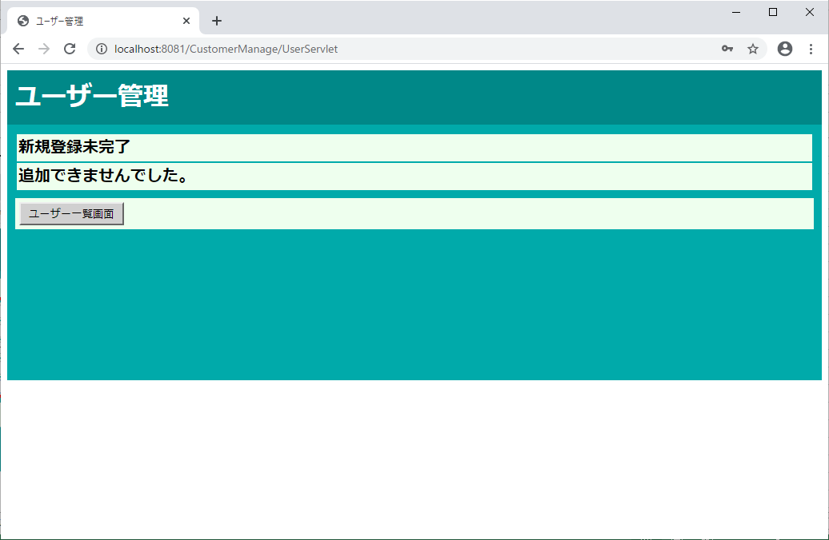

テストNo.2


パスワードと、パスワード(確認用)が不一致のまま送信する



パスワードと、パスワード(確認用)が不一致のまま送信したのに、登録完了になってしまう。

テストNo.3

テストNo.4


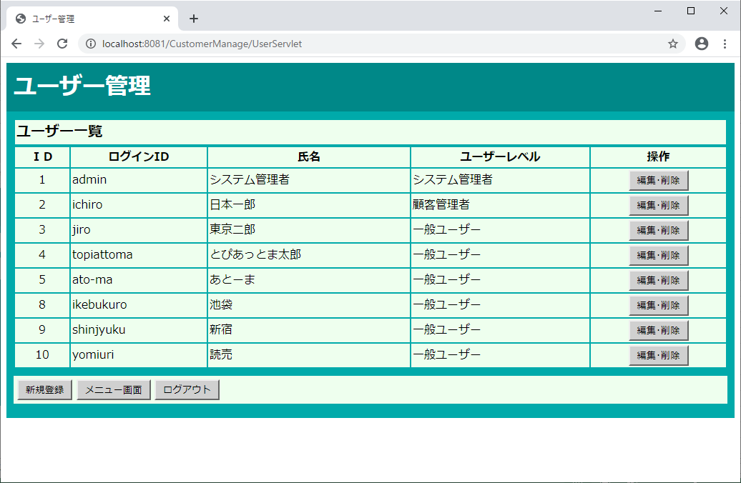

テストNo.5

20.顧客管理 検索結果（一般従業員）
エビデンス | システム名 | 顧客情報管理システム | 作成者 |  | 鈴木 洋平
画面名 | 20.顧客管理 検索結果（一般従業員） |  |  | バージョン |  | 2.0
概要 | 顧客を氏名で検索した結果を一覧表示する画面 |  |  | 作成日 |  | 2020-01-06

テストNo.1

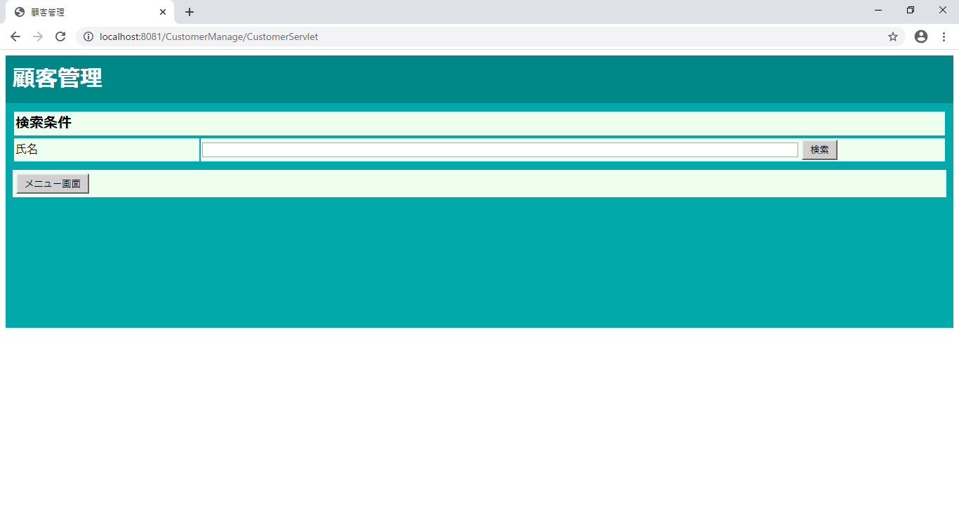

検索ボタンを押す

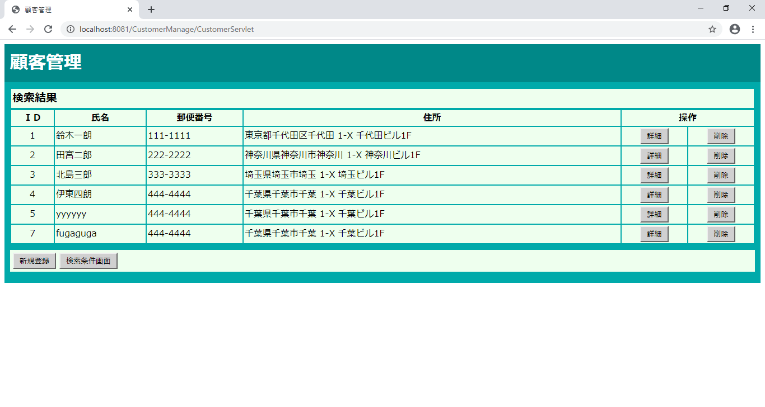

削除・新規登録ボタンが追加されたシステム管理者/顧客管理者用の画面レイアウトが表示された

テストNo.2



①氏名に「鈴木一郎」と入力
②検索ボタンを押す

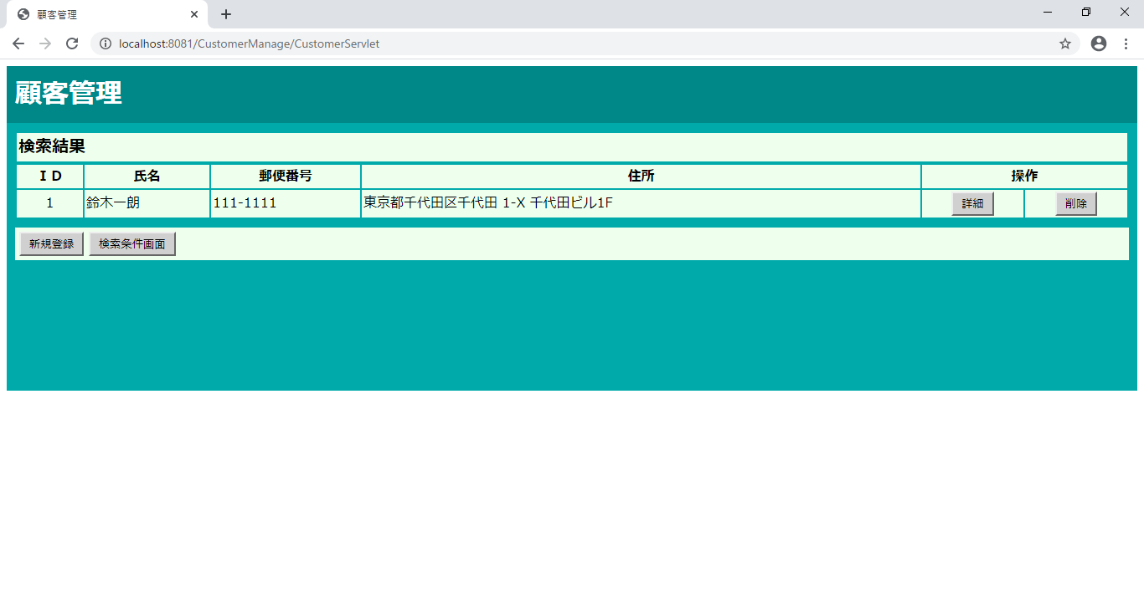

鈴木一郎が検索結果に表示された

テストNo.3

検索ボタンを押す

削除・新規登録ボタンが追加されたシステム管理者/顧客管理者用の画面レイアウトが表示された

テストNo.4

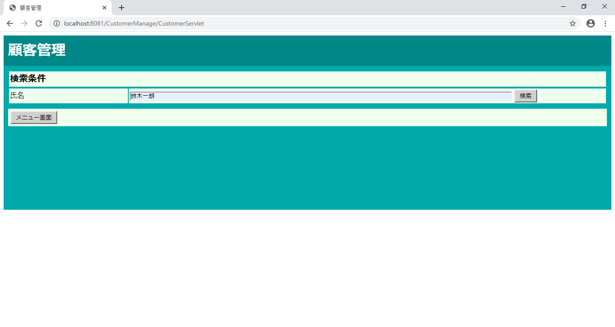

①氏名に「鈴木一郎」と入力
②検索ボタンを押す

鈴木一郎が検索結果に表示された

テストNo.5



検索ボタンを押す

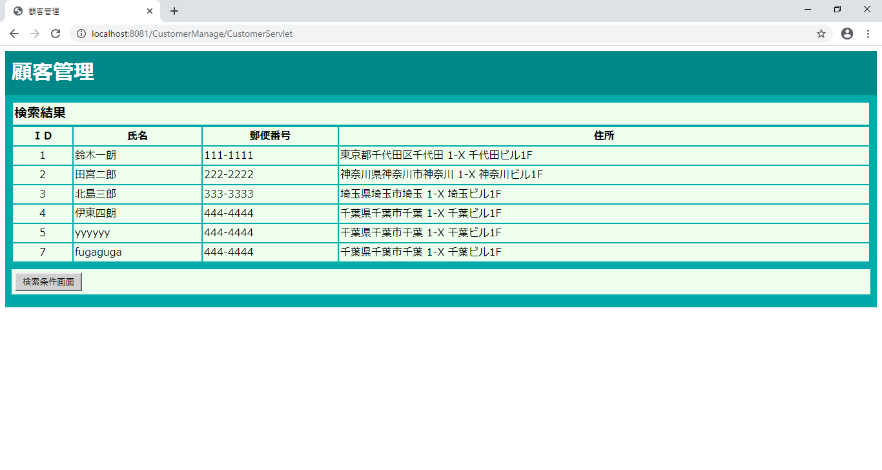

一般従業員用の画面レイアウトが表示された

テストNo.6

①氏名に「鈴木一郎」と入力
②検索ボタンを押す

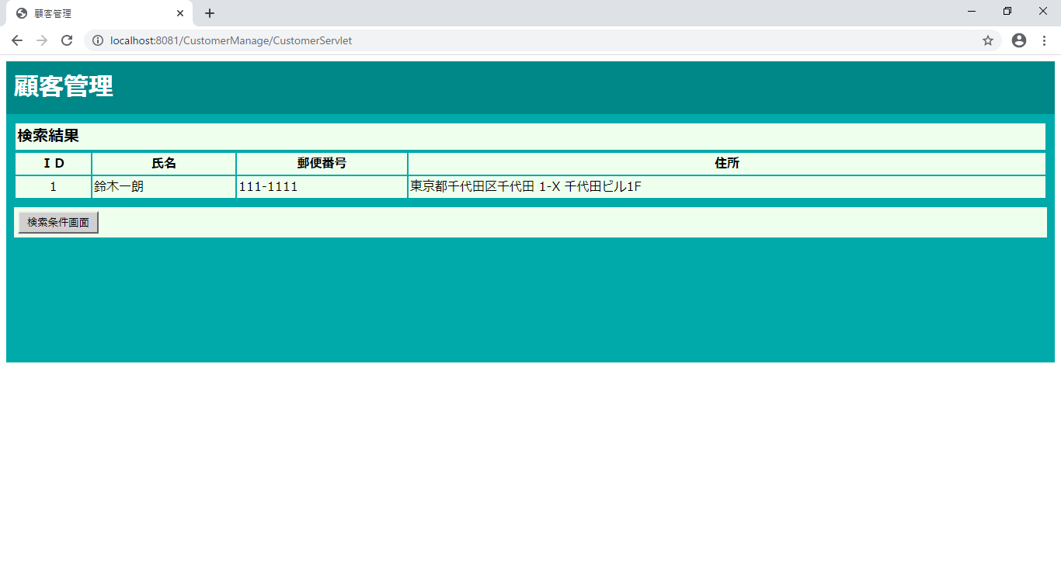

鈴木一郎が検索結果に表示された

テストNo.7

詳細ボタンを押す

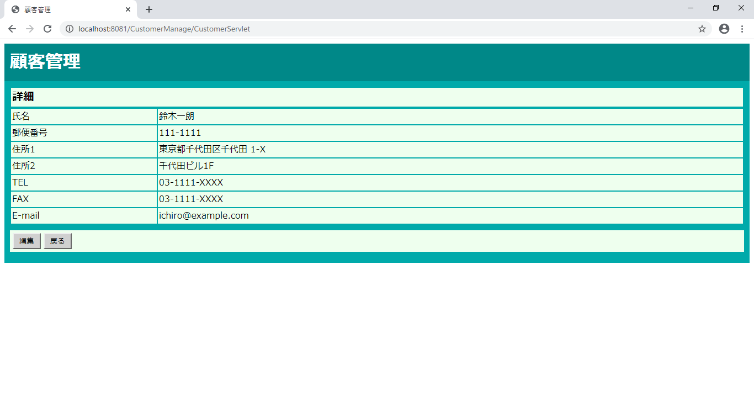

詳細画面に遷移した

テストNo.8



削除ボタンを押す

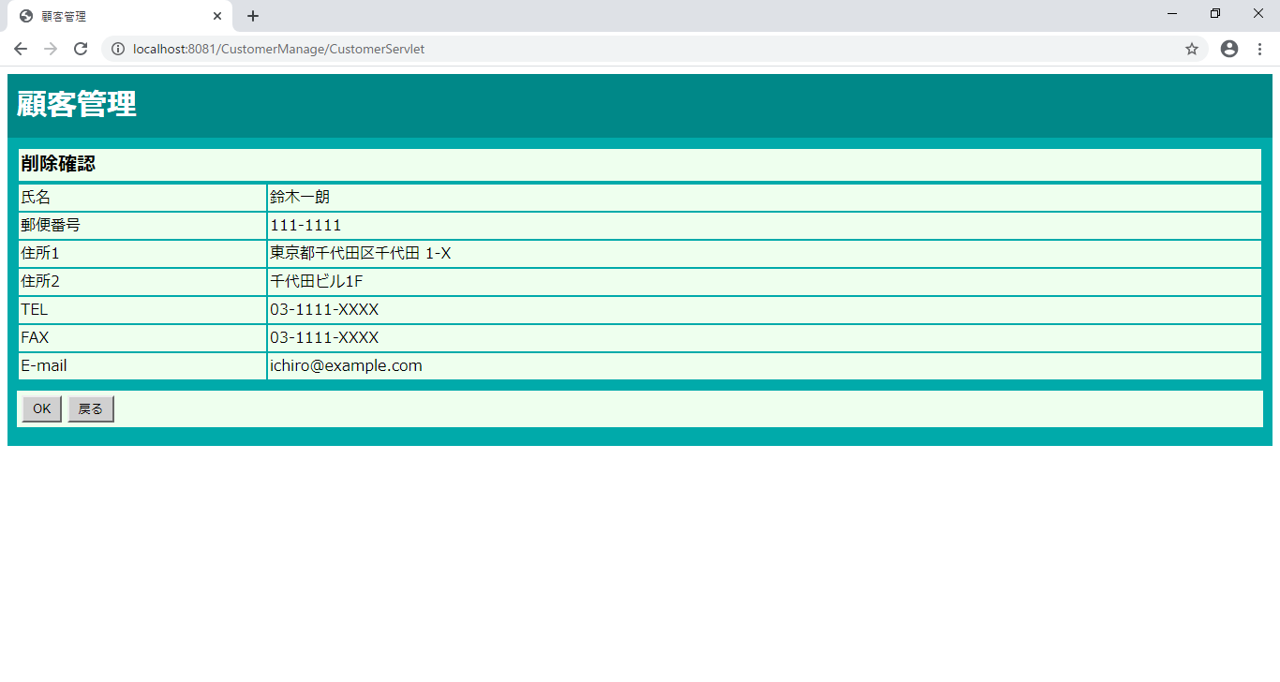

削除確認画面に遷移した

テストNo.9

新規登録ボタンを押す

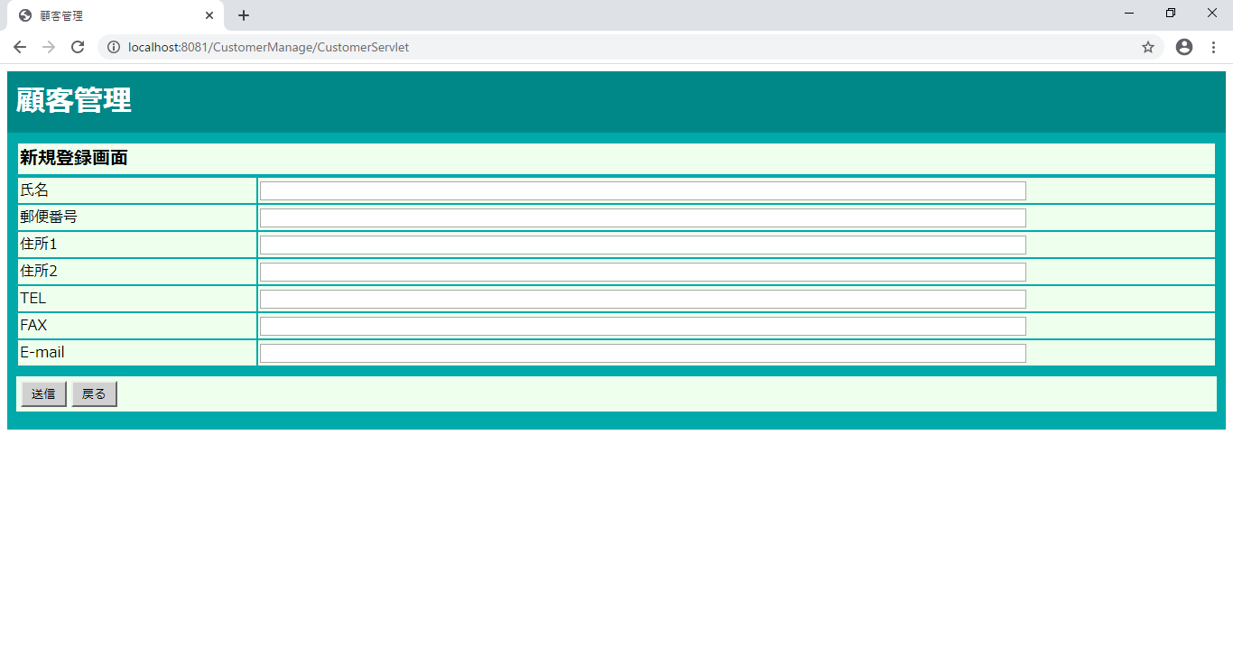

新規登録画面に遷移した

テストNo.10

検索条件画面ボタンを押す

検索条件画面に遷移した

テストNo.11

詳細ボタンを押す

詳細画面に遷移した

テストNo.12

削除ボタンを押す

削除確認画面に遷移した

テストNo.13

新規登録ボタンを押す

新規登録画面に遷移した

テストNo.14

検索条件画面ボタンを押す

検索条件画面に遷移した

テストNo.15



検索条件画面ボタンを押す

検索条件画面に遷移した

23.顧客管理 入力確認（システム管理者 顧客管理者
エビデンス | システム名 | 顧客情報管理システム | 作成者 |  | 鈴木 洋平
画面名 | 23顧客管理 入力確認（システム管理者/顧客管理者） |  |  | バージョン |  | 2.0
概要 | 新規登録する顧客情報の入力内容を確認する画面 |  |  | 作成日 |  | 2019/〇/〇

テストNo.1
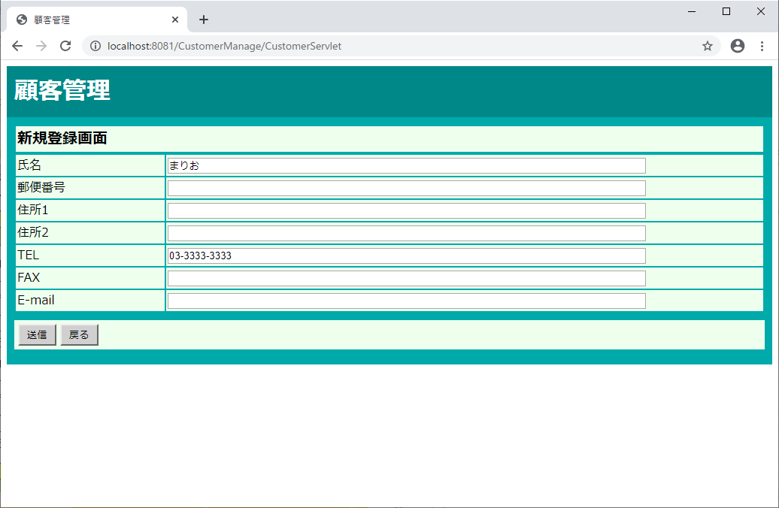

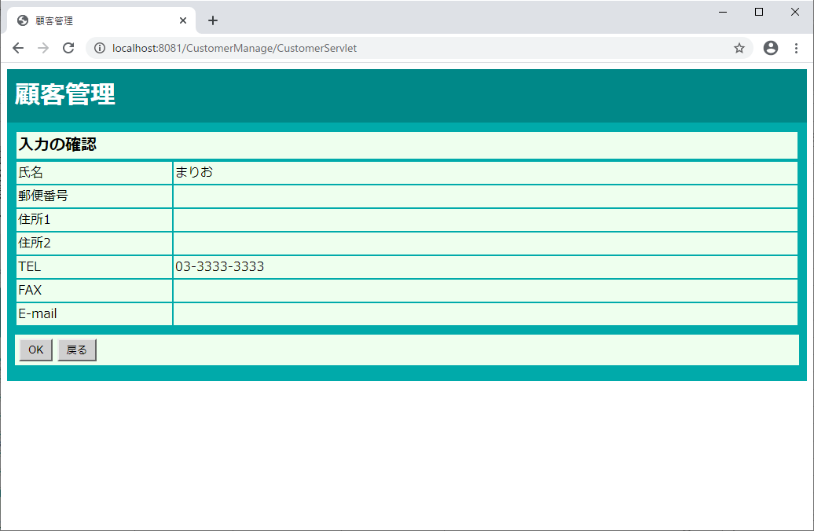

テストNo.2

テストNo.3


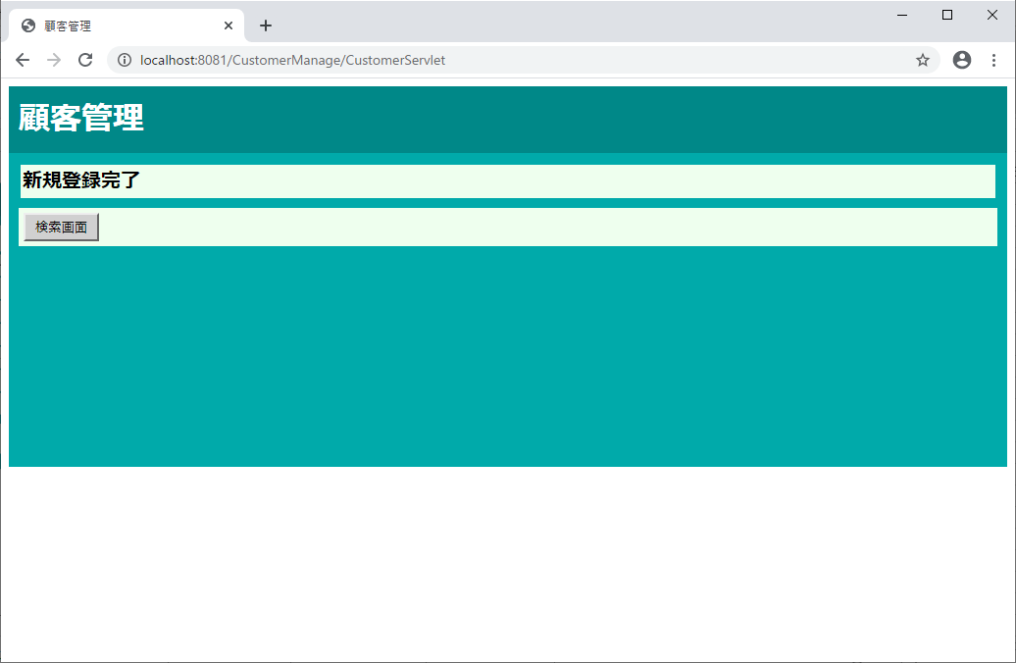

テストNo.4




テストNo.5

テストNo.6

テストNo.7

テストNo.8

24.新規登録完了
エビデンス | システム名 | 顧客情報管理システム | 作成者 |  | 鈴木 洋平
画面名 | 24.顧客管理 新規登録完了（システム管理者/顧客管理者） |  |  | バージョン |  | 2.0
概要 | 顧客情報の新規登録が完了したことを通知する画面 |  |  | 作成日 |  | 2019/〇/〇

テストNo.1
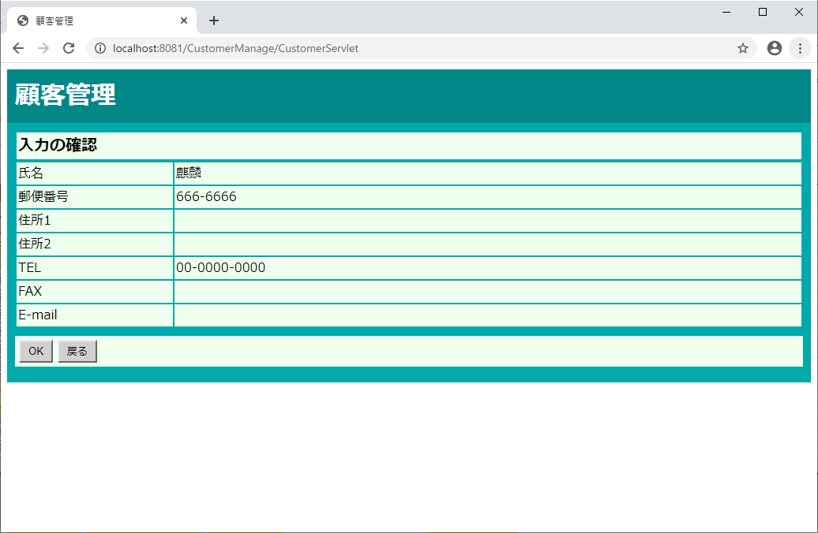

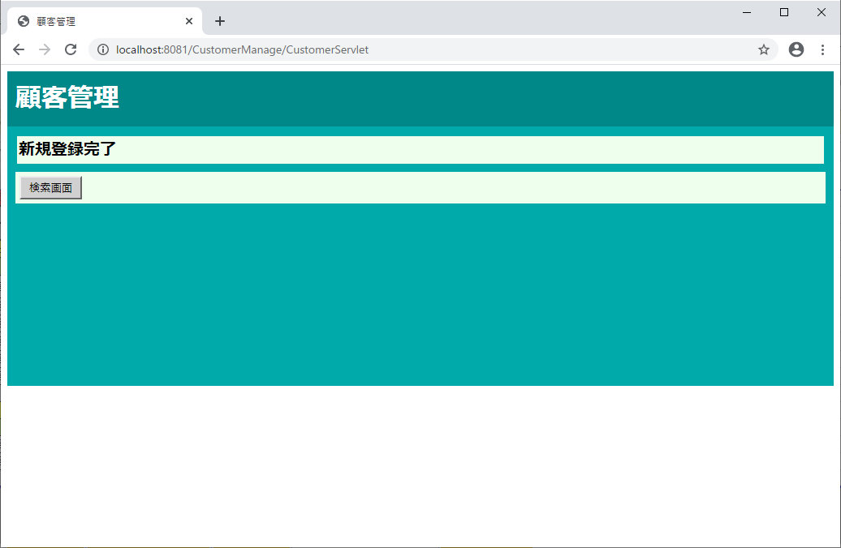

テストNo.2

テストNo.3

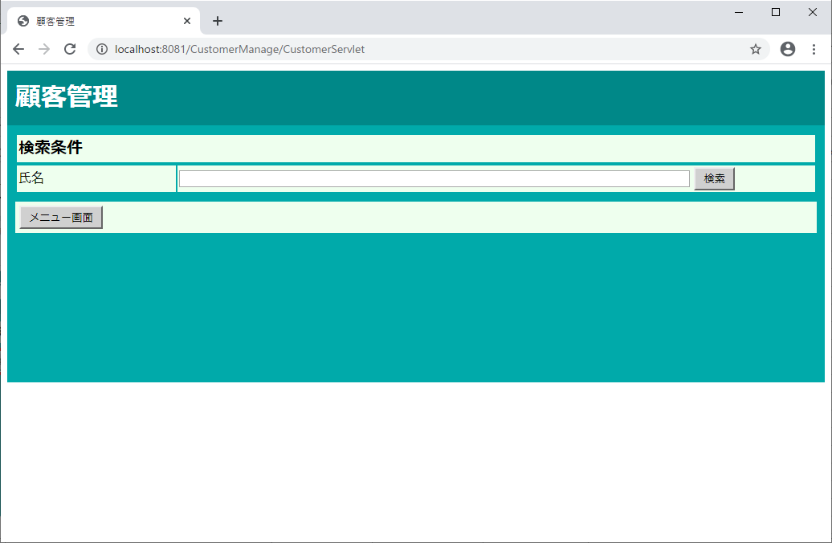

テストNo.4
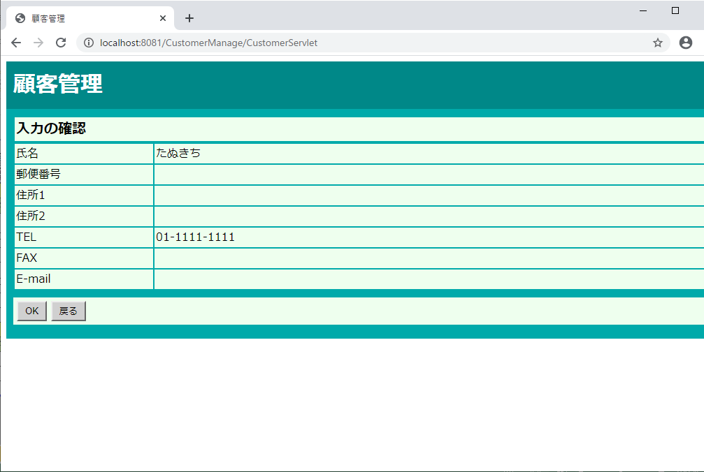



テストNo.5

テストNo.6



テストNo.7




テストNo.8

28.顧客管理 更新完了（システム管理者 顧客管理者）
エビデンス | システム名 | 顧客情報管理システム | 作成者 |  | 鈴木 洋平
画面名 | 28.顧客管理 更新完了（システム管理者/顧客管理者） |  |  | バージョン |  | 2.0
概要 | 顧客情報の更新が完了したことを通知する画面 |  |  | 作成日 |  | 2020-01-09

テストNo.1



OKボタンを押す



画面レイアウト通りに表示された

テストNo.2

OKボタンを押す

画面レイアウト通りに表示された

テストNo.3

検索画面ボタンを押す



検索条件画面に遷移した

テストNo.4

検索画面ボタンを押す

検索条件画面に遷移した

29.顧客管理 更新未完了（システム管理者 顧客管理者）
エビデンス | システム名 | 顧客情報管理システム | 作成者 |  | 鈴木 洋平
画面名 | 29.顧客管理 更新未完了（システム管理者/顧客管理者） |  |  | バージョン |  | 2.0
概要 | 顧客情報の更新が完了できなかったことを通知する画面 |  |  | 作成日 |  | 2020-01-09

テストNo.1



送信ボタンを押す



IDを1から20に変更

OKボタンを押す



画面レイアウト通りに表示された

テストNo.2



送信ボタンを押す



IDを1から20に変更

OKボタンを押す

画面レイアウト通りに表示された

テストNo.3

検索画面ボタンを押す

検索条件画面に遷移した

テストNo.4

検索画面ボタンを押す

検索条件画面に遷移した

30.顧客管理 削除確認
エビデンス | システム名 | 顧客情報管理システム | 作成者 |  | 横溝 智之
画面名 | 30.顧客管理 削除確認（システム管理者/顧客管理者） |  |  | バージョン |  | 2.0
概要 | 削除する顧客情報の内容を確認する画面 |  |  | 作成日 |  | 2020-01-09

テストNo.1








削除確認画面が表示される

テストNo.2




削除確認画面が表示される

テストNo.3




検索結果画面へ遷移

テストNo.4





削除完了画面が表示される

テストNo.5

A5:SQLでLOGIN_USERテーブルの選択したユーザーのIDを40に変更する、その後「OK」ボタンをクリック



削除未完了画面へ遷移

テストNo.6



検索結果画面へ遷移

テストNo.7

削除完了画面へ遷移

テストNo.8



A5:SQLでLOGIN_USERテーブルの選択したユーザーのIDを50に変更する、その後「OK」ボタンをクリック

削除未完了画面へ遷移

31.顧客管理 削除完了
エビデンス | システム名 | 顧客情報管理システム | 作成者 |  | 横溝 智之
画面名 | 31.顧客管理 削除完了（システム管理者/顧客管理者） |  |  | バージョン |  | 2.0
概要 | 顧客情報の削除が完了したことを通知する画面 |  |  | 作成日 |  | 2020-01-09

テストNo.1

削除完了画面へ遷移

テストNo.2

削除完了画面へ遷移

テストNo.3

検索結果画面へ遷移

テストNo.4

検索結果画面へ遷移

32.顧客管理 削除未完了
エビデンス | システム名 | 顧客情報管理システム | 作成者 |  | 横溝 智之
画面名 | 32.顧客管理 削除未確認（システム管理者/顧客管理者） |  |  | バージョン |  | 2.0
概要 | 顧客情報の削除が完了できなかったことを通知する画面 |  |  | 作成日 |  | 2020-01-09

テストNo.1

A5:SQLでLOGIN_USERテーブルの選択したユーザーのIDを40に変更する、その後「OK」ボタンをクリック

削除未完了画面へ遷移

テストNo.2

A5:SQLでLOGIN_USERテーブルの選択したユーザーのIDを50に変更する、その後「OK」ボタンをクリック

削除未完了画面へ遷移

テストNo.3

検索画面へ遷移

テストNo.4

検索画面へ遷移

